Sheet1
コンテック様向けCVT環境（Azure)接続手順

本手順はインターネットに接続しているPC端末からコンテック様向けCVT環境（Azure)に接続する手順となります。 |  |  |  | môi trường CVT dùng cho CONTEC (Azure)
接続先としてはAPサーバ検証機に接続する事を想定しております。

【事前準備】 | chuẩn bị trước
ご利用のPC端末にTeraTermをセットアップしてください。 | set up TereTerm trên PC sử dụng
TeraTermは同フォルダに置いています。 | TereTerm nằm trong cùng 1 thư mục
TeraTerm\teraterm-4.104.exe

【接続手順】 | trình tự thiết lập

１．RDP接続用OpenSSHサーバへ接続する。 | kết nối server SSH dùng để kết nối RDP

①TeraTermを起動しホスト欄に「52.243.45.77」を入力し、SSH:22ポートでOKをクリックします。 |  |  | khởi động TereTerm, nhập 「52.243.45.77」vào host, click OK ở port SSH:22
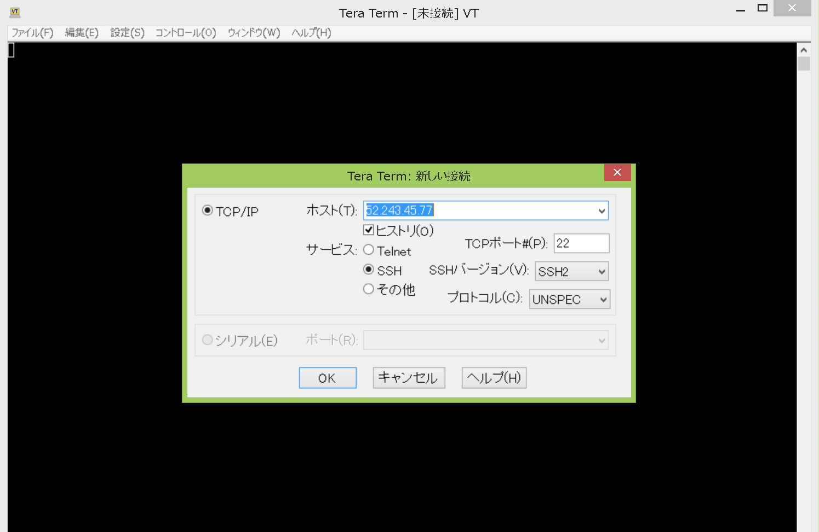

②初回接続時のみ以下の画面が表示されますので、続行をクリックします。 |  | vì MH bên dưới chỉ hiển thị khi kết nối lần đầu tiên, nên sẽ click 続行
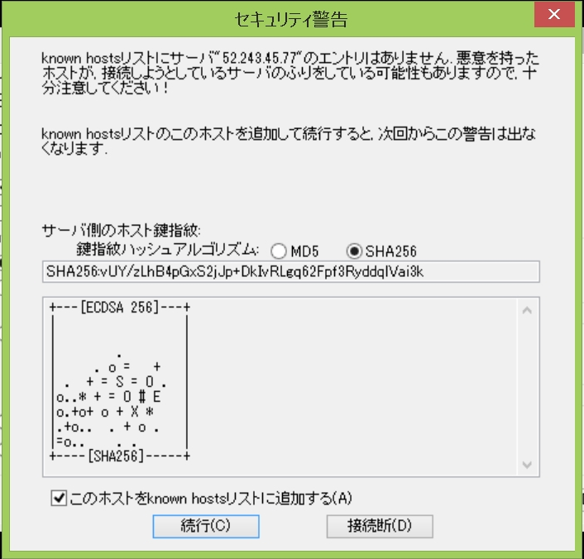

③ユーザ名に別途提供されたユーザ名を入力し、パスフレーズにパスワードを入力し、OKをクリックします。
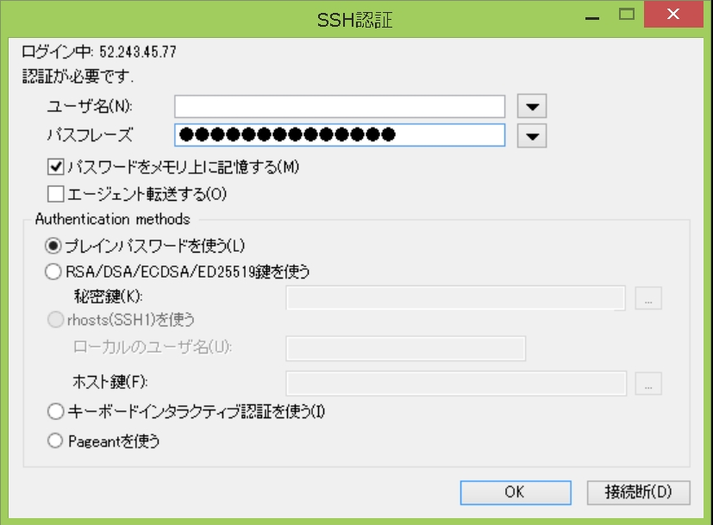

④SSH接続が完了し、RDPSVR01のプロンプトが表示されます。
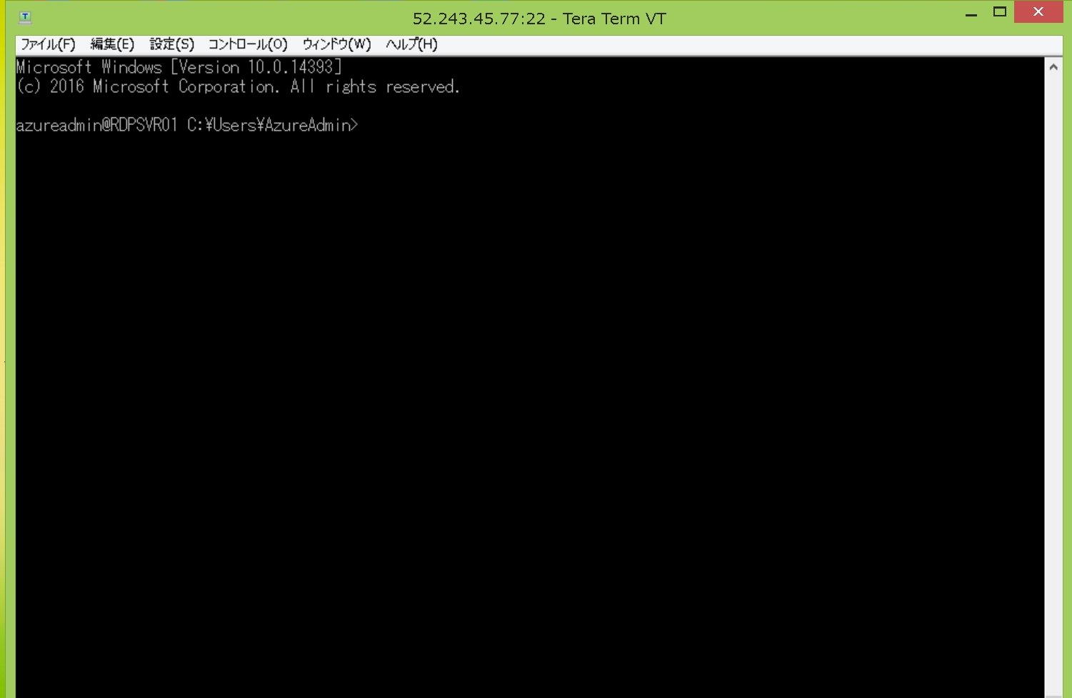

⑤次に、SSH転送設定を行います。設定メニューのSSH転送をクリックします。
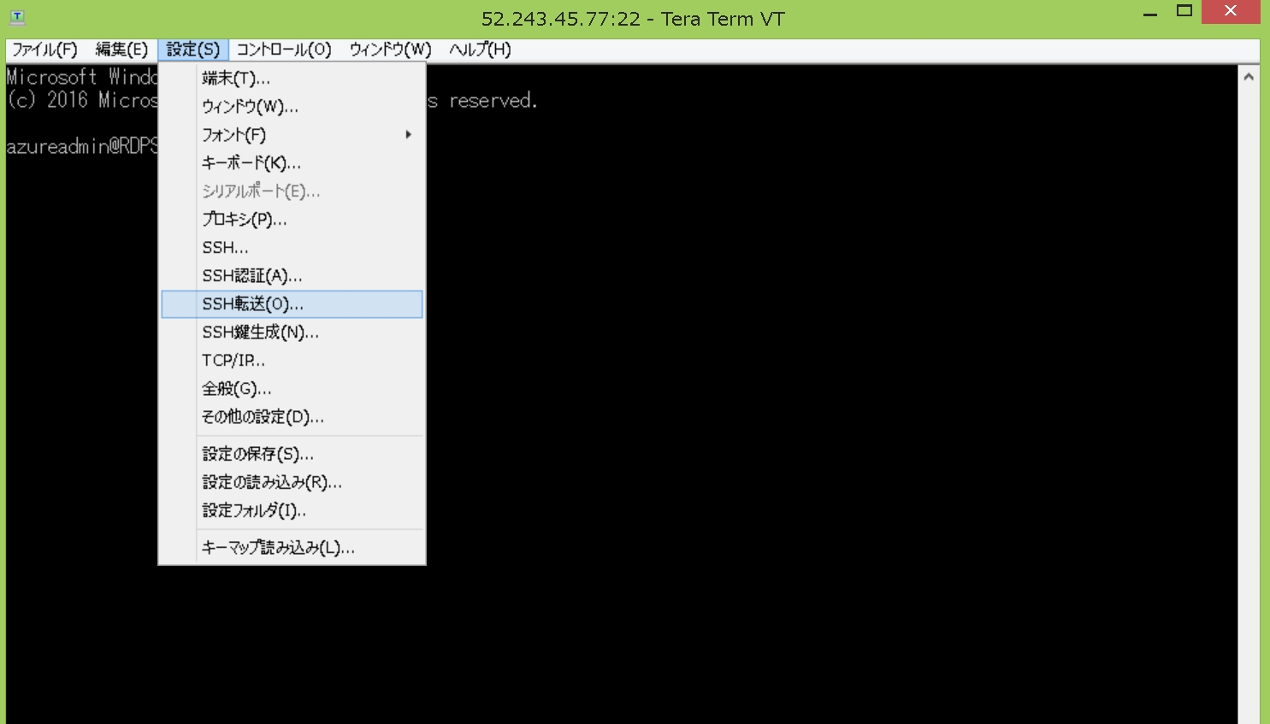

⑥SSHポート転送設定画面が表示されますので初回は追加をクリックします。（後で設定保存しておく事で次回接続時は設定不要です）
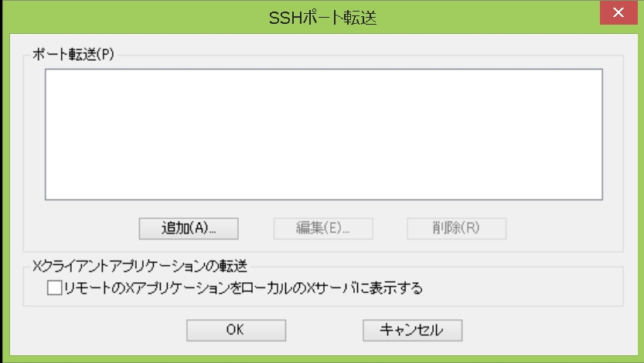

⑦ローカルのポートに「13389」を設定します。リモート側ホストに「10.0.0.6」（APSVR01のローカルアドレス）を設定します。
ポートに「3389」を設定し、OKをクリックします。
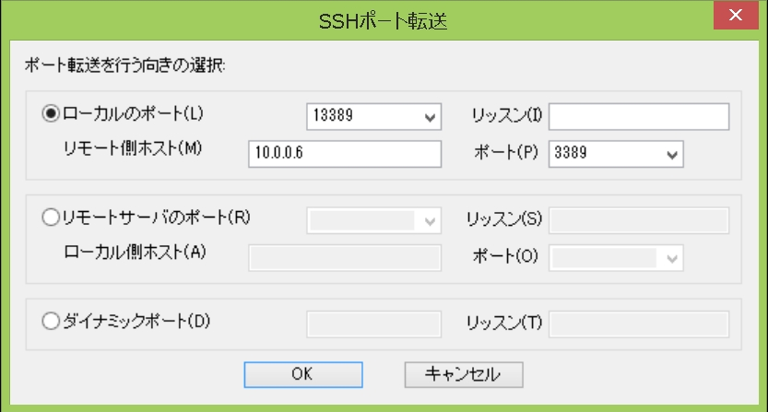

⑧追加された転送設定が表示されますので、OKをクリックします。
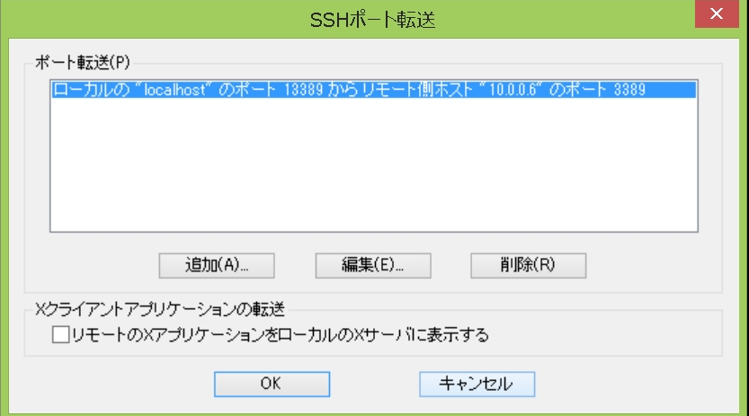

⑨初回設定時は設定を保存しておく事で、次回以降設定する必要はありません。
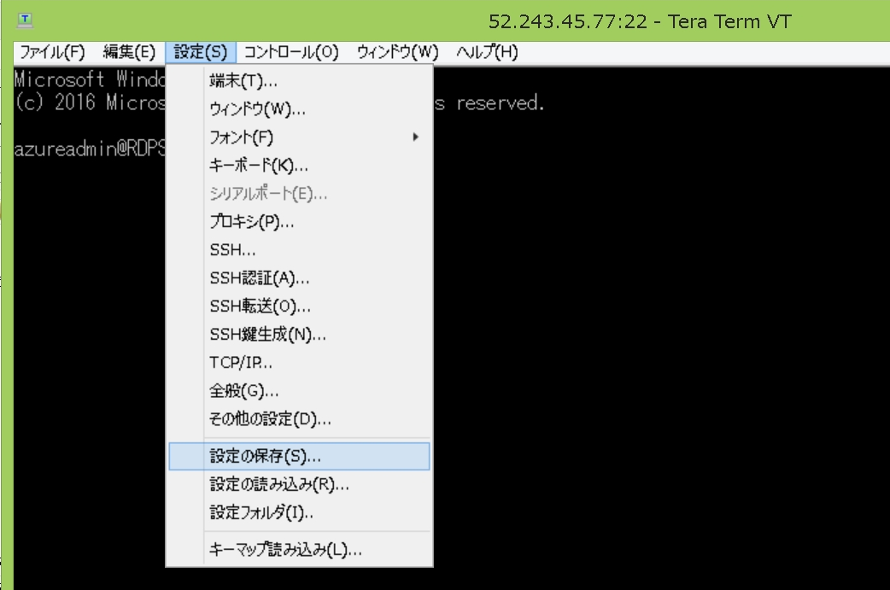

TERATERM.INIもしくは任意のファイル名を指定して保存してください。
以上でRDP接続の準備は完了です。

⑩リモートデスクトップ接続を起動し、コンピュータ名に「127.0.0.1:13389」を指定し、接続をクリックします。
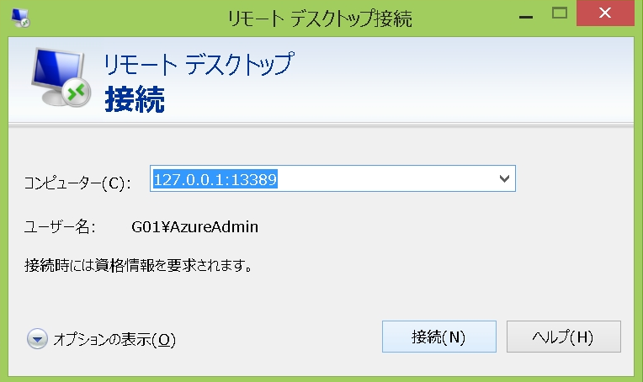

⑪資格情報を入力します。ここでは別途提供されたユーザID、パスワードを指定してOKをクリックします。
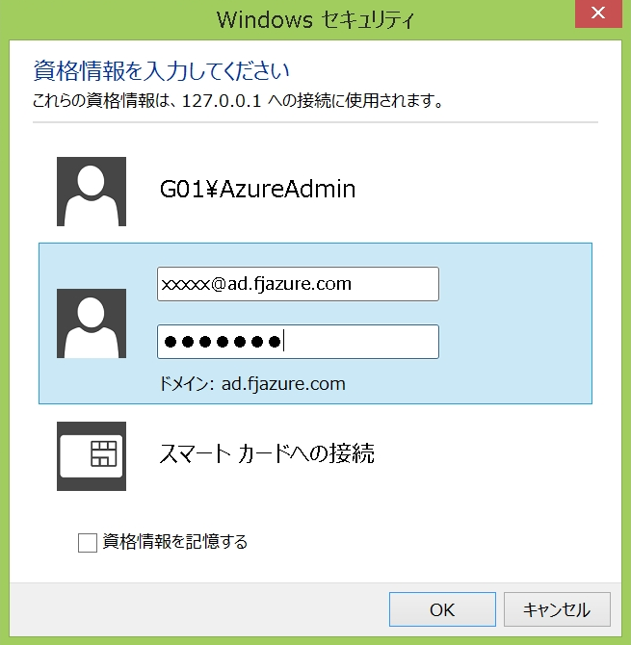

⑫以下の画面が表示されたら、はいをクリックします。
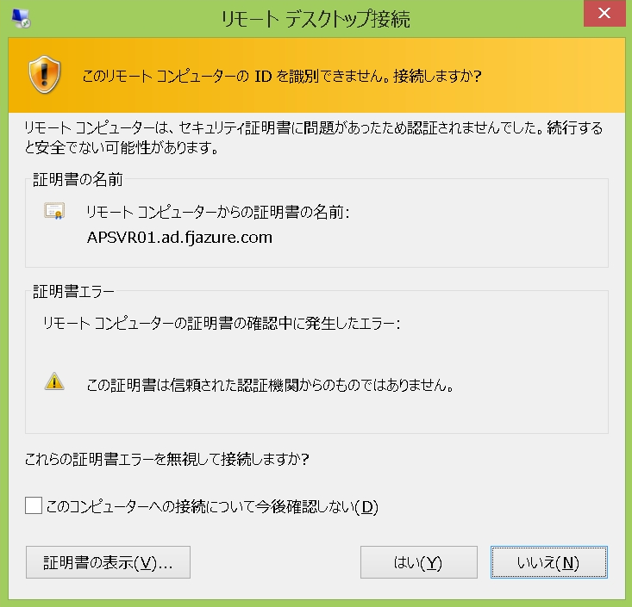

⑬リモート接続完了となります。
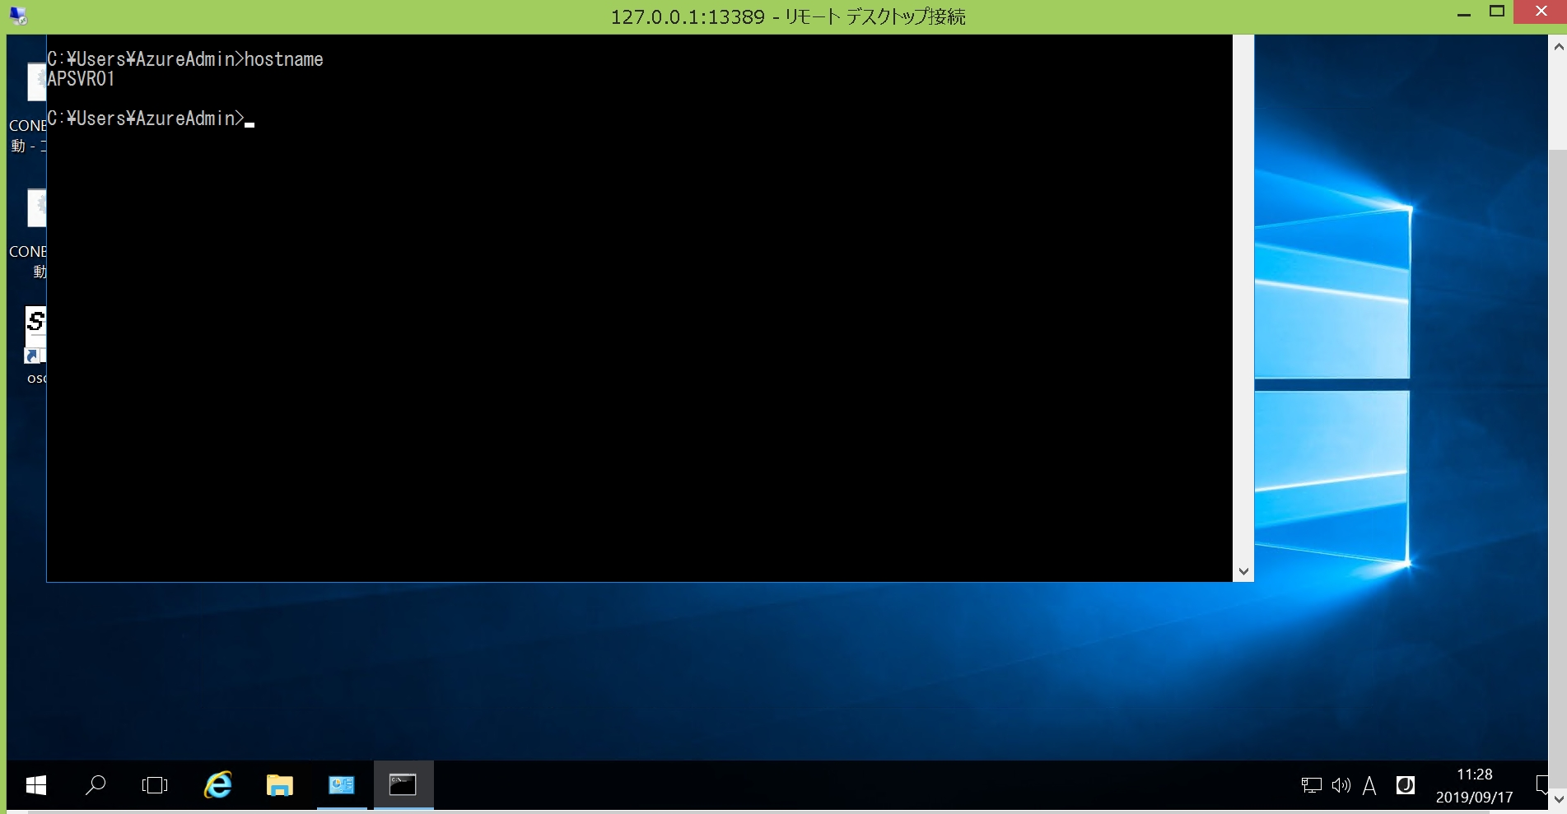

【補足】FJグループの方でFJ-WAN経由で接続したい場合は以下の社内URLを参考にして頂く事で接続可能です。
↓
http://portalsite.gcs.g01.fujitsu.local/sites/fjgw/Pages/socks/sockssetup_tera_term_pro.aspx

以 上

